账号
SVN
user： |  | dingguanghui |  |  |  | 企业QQ |  |  | 禅道：
pwd: |  | d123456# |  |  |  |  | user： | 2851810174 | http://192.168.99.204/zentao/bug-browse-2-assignToMe-0.html
 |  |  |  |  |  |  | pwd: | Dgh……
代码和资料： |  |  |  |  |  |  |  |  |  | user： | dingguanghui
 |  |  | CODE/trunk/besskyERP |  |  |  |  |  |  | pwd: | d123456$
http://192.168.99.182:81/svn/develop/DOC/01项目资料库 |  |  |  |  |  | oa上线： | https://oa.ser.ltd/dashboard
 |  |  |  |  |  |  | user： | 017509
 |  |  |  |  |  |  | pwd: | dgh@666666

 |  |  |  |  |  | ERP上线： | http://192.168.99.213:9095/pss |  | 海外仓系统（主做海外仓的账号，还是有部分少量发本地仓订单）
 |  |  |  |  |  | 测试 | http://192.168.99.203:8080/pss/index |  | http://192.168.99.143:59095/pss
 |  |  |  |  |  |  | user： | it_dingguanghui
PM→经理 |  |  |  |  |  |  | pwd: | d123456~ | 海外仓系统外网地址（供销售、仓库使用）
DM→主管 |  |  |  |  |  |  |  |  | http://hwerp.ser.ltd:59095/pss
PL→组长 |  |  |  |  |  | GitHub:
 |  |  |  |  |  |  | user： | 2851810174@qq.com
 |  |  |  |  |  |  | pwd: | Dgh……

 |  |  |  |  |  |  | user： | 1877…….@163.com
erp系统 |  |  |  |  |  |  | pwd: | Dgh13….
 | user： | bessky_it
 | pwd: | 1

Tomcat |  |  | System.out.println(Charset.defaultCharset())
 | VM options: |  | -Dfile.encoding=utf-8 |  | 解决前端页面中文乱码
 |  |  | -Dfile.encoding=gbk |  | 解决tomcat控制台打印乱码
 |  |  | 局部设置：
 |  |  |  | PrintStream ps = new PrintStream(System.out,true,"gbk");
 |  |  |  | ps.println("_jspService(): JSP共响应了"+serviceVar+"次请求");
 | On frame deactivation: |  |  | Update classes and resources |  | 热部署

 | java.util.logging.ConsoleHandler.encoding=GBK |  |  |  |  | Tomcat logging乱码

 | 去除路径多余字段： |  | Application context删除字段(xx_war_explored)，URL删除对应字段

 | 配置tomcat的虚拟路径， tomcat设置上传文件路径
 | session生效

禅道
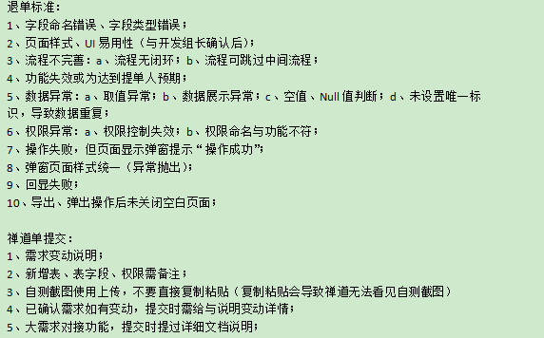

禅道需求完成确认：

图片需要上传

数据库
 | information_schema.columns信息库之所有数据库信息 |  | distinct 不仅去重，默认升序
数据库： | select distinct table_schema, table_name,column_name,ordinal_position,data_type,column_comment from information_schema.columns |  |  |  |  |  | like "%xx%"
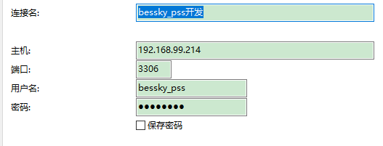
表对应的结构=数据库

20092009

 | 判断表里面所有列名有某列名：
 | select "role_id" in (select distinct column_name from information_schema.columns where table_name='t_user') x;

 | 查找表里面所有列名哪些包含字段（模糊查询）：
 | SELECT * FROM (select distinct column_name from information_schema.columns where table_name='t_user') X WHERE X.column_name like "%id"
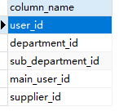

 | limit分页
 |  | 显示十条数据
 |  | SELECT * FROM t_order limit 0,10 |  | pagerNo=1当前页码 |  | pageSize=10;//每页显示记录数 |  | pagerNo=2当前页码 |  | pageSize=10;//每页显示记录数
 |  | 分页
 |  | long start = (pager.getPageNo() - 1) * pager.getPageSize(); |  | start=0 |  |  |  | start=10

 |  | long end = start + pager.getPageSize() - 1L; |  | end=9 |  |  |  | end=19

 |  | request.addSqlDataParam("LIMIT", dial.queryFirst2Last("", (int) start, (int) end)); |  |  | 查询数据库前十条数据 |  |  |  | 查询数据库第二个十条数据

 | insert into
 |  | desc查看表字段数据结构
 |  | on duplicate key update(非主键，非唯一键字段，重复数据更新不插入）
 |  | 批量插入values后面增加数据

 |  | 插入单条数据xml
 |  | <sql datasource="dataSource" id="createOrderLock" >
 |  | <content >
 |  | <![CDATA[
 |  | INSERT INTO t_id (id，test)
 |  | VALUES (:id, :test)
 |  | ON DUPLICATE KEY UPDATE id=:id, test=:test
 |  | ]]>
 |  | </content>
 |  | </sql>
 |  | daoImpl批量
 |  | OrderLockDBField为接口
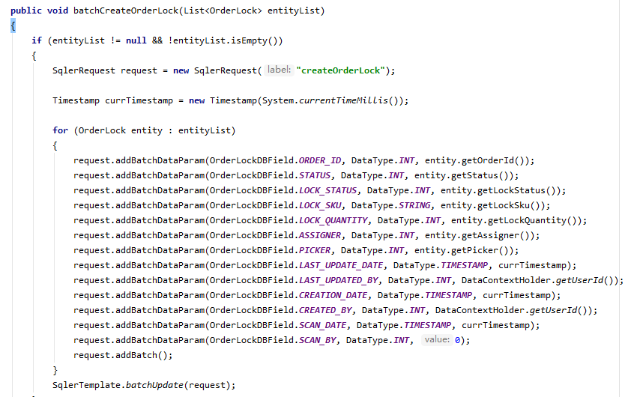

 | 增加sql语句

 |  | request.addSqlDataParam("ORDERBY", "ORDER BY picking_quantity DESC")

 | 占位符
 |  | <[AND created_by = :created_by]>
 |  | <[AND created_by IN (:created_by_list)]>

 |  | 实体类
 |  | /**
 |  | * 逗号分隔，上传人
 |  | */
 |  | private String multiCreateBy;

 |  | 前端items的key自动对应name(ps:create_by和username是同一个东西）
 |  | <app:searchitem label="上传人">
 |  | <app:select multiple="multiple" select2="true" select2allowclear="true" classes="input-medium" items="${domain.logisticsUsernameMap}"
 |  | name="query.multiCreateBy" headkey="" headvalue="">
 |  | </app:select>
 |  | </app:searchitem>

 |  | setQueryCondition逗号分割，多个查询
 |  | // 上传人,, 支持多个查询
 |  | if (StringUtils.isNotBlank(query.getMultiCreateBy()))
 |  | {
 |  | List<String> createdByList = CommonUtils.splitList(query.getMultiCreateBy(), ",");
 |  | request.addDataParam("created_by_list", DataType.STRING, createdByList);
 |  | }

项目业务
 | dubbo+spring boot |  |  |  |  | 订单ID | 问题描述（截图） | 问题解决
 |  |  |  |  |  | 717240493 | 申请跟踪号失败 | 修改订单找到街道，里面有00200，ARMEE关键字
 | jsp+tomcat
 | bessky_erp为psscontroller层，bessky_pss为数据层

提交：
 | 【修改原因】#1009482 |  |  |  | 1.格式化？ | 714467223 | 这单帮忙再新申请一个单号 SKU信息换下 品名：化妆刷、Makeup brush 重量：0.3kg | 开发环境找到对应的物流类，修改buildRequestOrder方法里面的重量 ，中文品名，英文品名，
 | 【修改内容】订单付款、退款标记导出 |  |  |  | 2.最新版本 |  |  | 查询线上订单的信息，复制到开发环境
 | 【提出人】江志超 |  |  |  | 3.找不同 |  |  | select * from t_order t where t.order_id=699143903 ;
 | 【开发人】一组#丁光辉 |  |  |  | 4.修改后测试？ |  |  | select * from t_order_item t where t.order_id='104521675439194_CP_69518';
 | 【检视人】许成志 2021.1.21 15:00 |  |  |  |  |  |  | select * from t_product t where t.product_sku in ('I02YSS91005782CO','I01YSS91129798BW','I01YSS91129798WH');
 |  |  |  |  |  |  |  | 申请跟踪号
 |  |  |  |  |  | 719125280 | 麻烦申请下跟踪号 | 物流接口操作：申请跟踪号

项目开始： |  |  |  |  |  | 20210225153022300.00 | 回退到等待物流收包状态
 | 替换Tomcat地址 |  |  |  |  |  |  | 包裹都是无法回退的，只能一单一单回退扫描
 | 替换AuthorizationServiceImpl
 | 注释掉bessky_pss_web/WEB-INF/web.xml-fliter |  |  |  |  | 通性问题 | PDA退货扫描，多仓订单，扫退货时候，能否改成电脑一样，只报一个仓库 | 退件员只负责扫退货，拆包、更换二维码现在都是仓库自己完成
 |  |  |  |  |  | 702967767改589 | 帮忙改下渠道 | 改运输方式
代码生成： |  |  |  |  |  | 通性问题 | 跟踪号重复，无法获取面单 | 标记发货相当于换号处理，清空跟踪号后再申请就好了
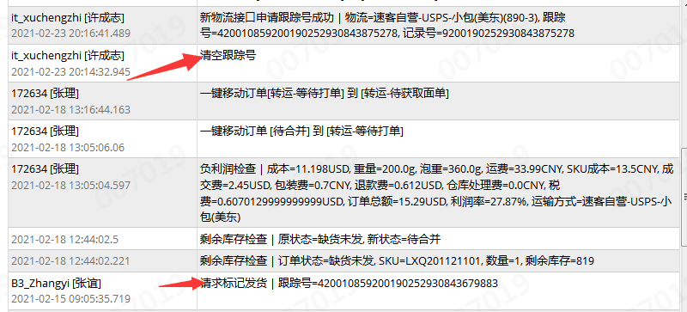
 | sqler.xml里面是数据库字段与实体类映射
 | bean里面xxApplication改成xx ,然后代码格式化

tortoise svn:
 | check out下载代码
 | 提交代码（commit）前update
 | 复制修改过的代码类粘贴到文件夹对应位置替换

 | 忽视文件
 | setting-Editor-File Types
 |  | Ignoren files and folders后面添加*.iml;*.idea;*.gitignore;*.sh;*.classpath;*.project;*.settings;target;logs;
 |  |  | *.xx 为忽视该后缀文件
 |  |  | /xx/ 过滤文件夹
 |  |  | xx.java 过滤文件

 |  |  | 注释：
 |  |  |  | /**
 |  |  |  | * wish邮线上
 |  |  |  | *
 |  |  |  | * @author 江志超
 |  |  |  | * @version Bessky V100R001 2018年12月28日
 |  |  |  | * @since Bessky V100R001C00
 |  |  |  | */

 |  |  | entity
 |  |  | public class ShiXingApiRequestEntity {
 |  |  | private String token;
 |  |  |  | getting&setting

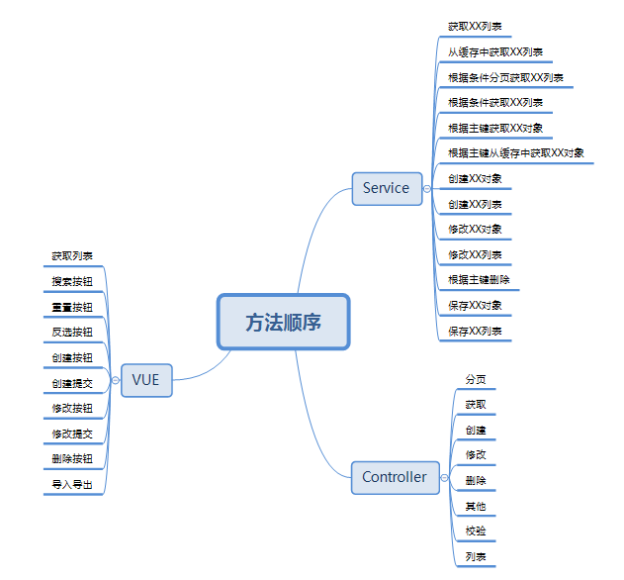

 |  |  | 新系统开发流程：
 |  |  | 1、申请需求编号
 |  |  | 2、编写开发指导
 |  |  | 3、提交生成代码
 |  |  | 4、编写需求代码

 |  |  | 订单列表：

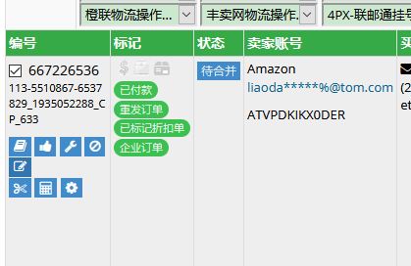

修改订单里面添加sku,其他问题可以订单管理-工具-异常修复

 |  |  | 订单操作-清除跟踪号

 |  |  | 运输方式规则看禁运国家

服务器布局
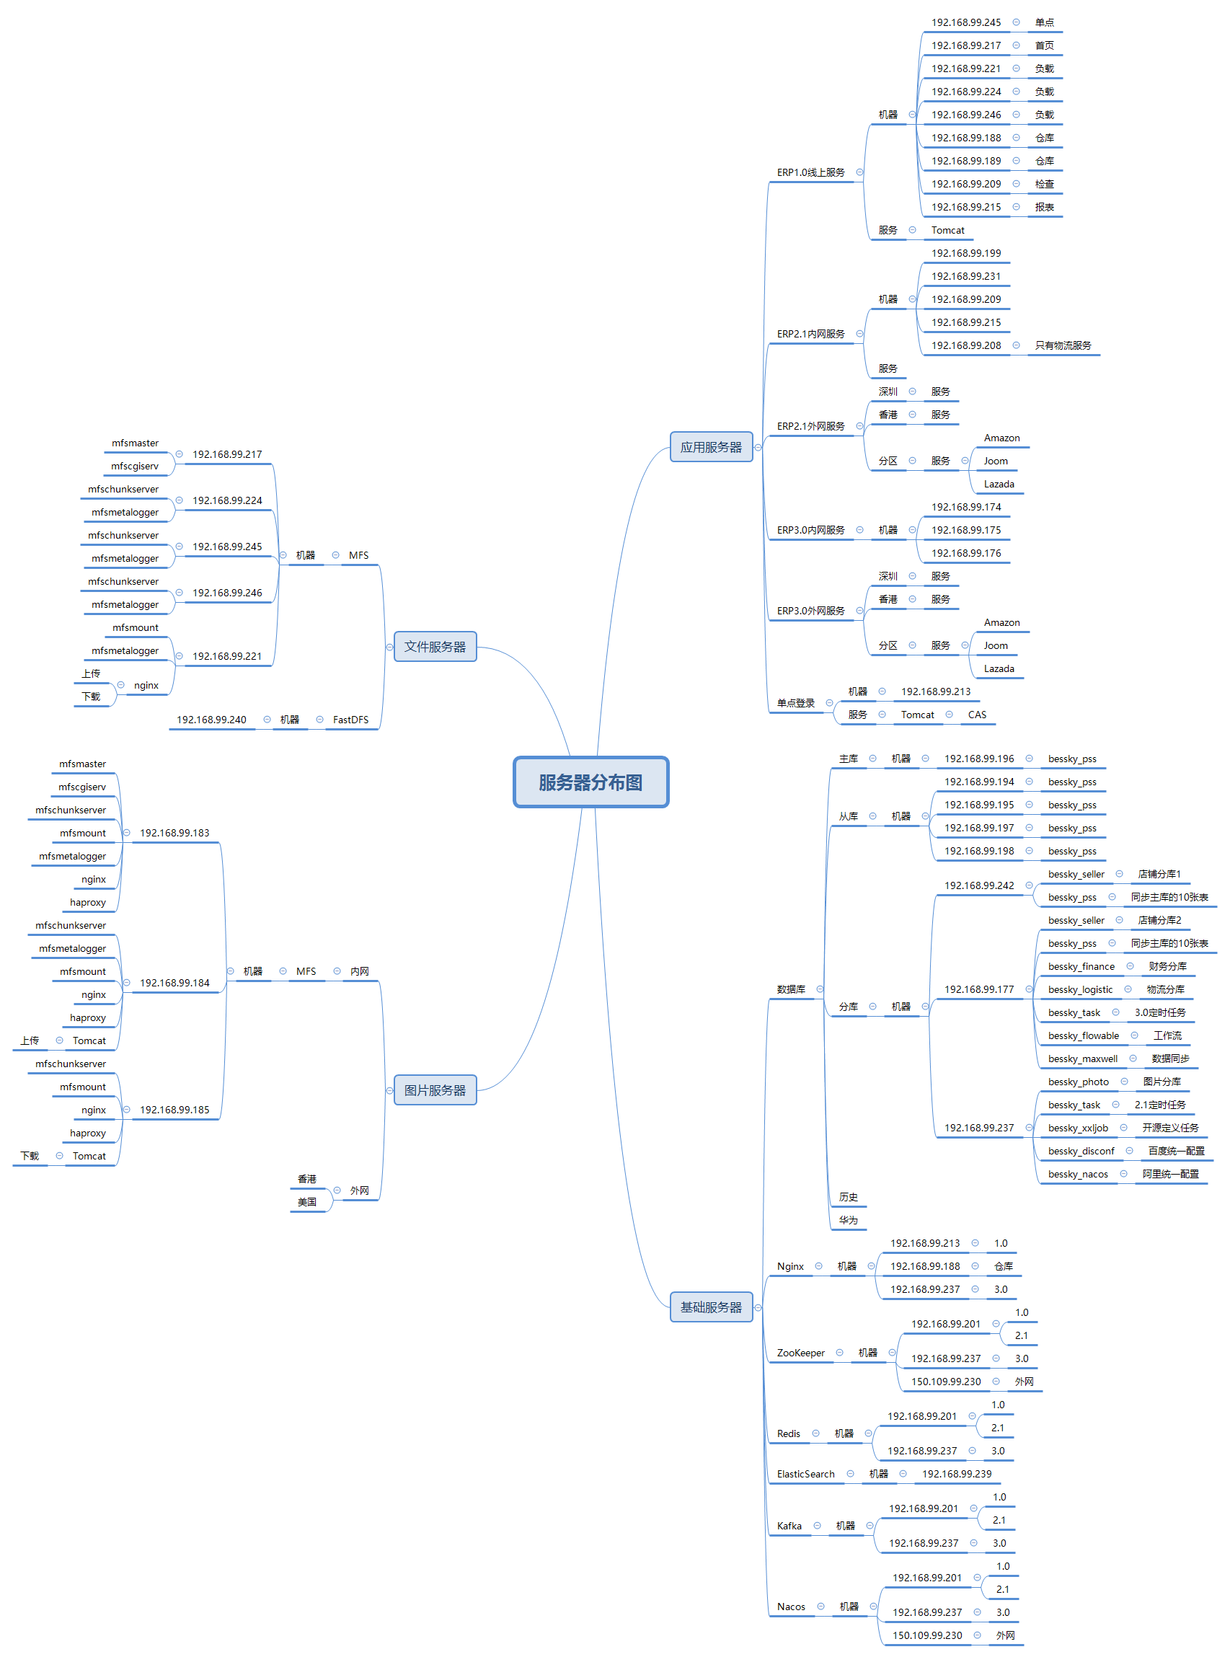

mooseFS驼鹿，分布式文件系统
数据分散，用户看到整体，64MB以上大文件

单个小文件
不支持FUSE，就不能挂载文件系统（非真实的文件系统：FAT,HFS..）
用户空间文件系统（Filesystem in Userspace）

Java
rpc，都可以整合spring boot
区别 | Dubbo | SpringCloud
注册中心，服务发现和治理 | Redis，zk | eureka,nacos |  |  |  |  | spring
服务调用方式 | RPC | REST API
服务监控 | Dubbo-monitor | Admin |  |  |  | ssm | springMVC | JSP
熔断器 | 不完善 | NetflixHystrix
服务网关 | 无 | Netflix Zuul，gateway |  |  |  |  | Mybatis
分布式配置 | 无 | Config，nacos
服务跟踪 | 无 | Sleuth
数据流 | 无 | Stream
批量任务 | 无 | Task
信息总线 | 无 | Bus
网络消耗 | 二进制传输 | HTTP传输，带宽消耗大
公司 | 阿里巴巴 | spring

服务管理，注册 |  | Eureka | → | Nacos
负载均衡 |  | Ribbon | → | LoadBalance
熔断器 |  | Hystrix | → | Sentinel（流量哨兵）：熔断降级（服务器500：整合feign，fallback=Degradedxx.class,该类实现Feign接口，客户端页面改变）（微服务速度变慢：RT超过设置阈值，客户端页面改变），限流保护（生产）（sentinel控制台-限流规则：快速失败，预热【量大→屏蔽】，排队等待【第N个屏蔽等待一定时长】）
微服务调用 |  | RestTemplate | → | feign/openfeign
服务网关 |  | Zuul | → | gateway
分布式配置 |  | config | → | nacos

springMVC
@Resource的作用相当于@Autowired，只不过@Autowired按byType自动注入，而@Resource默认按 byName自动注入罢了

@InitBinder public void initListBinder(WebDataBinder binder) { binder.setAutoGrowCollectionLimit(1024); }
 | controller取消自动绑定（如日期String传参转化为Date），注册类型绑定器进行参数绑定
 | springmvc默认只支持256个对象映射， binder.setAutoGrowCollectionLimit(1000)设置为1000个

Ehcache 和 Redis 比较

区别 | Ehcache |  |  |  | Redis
存取速度 | Ehcache直接在jvm虚拟机中缓存，速度快，效率高 |  |  |  | Redis是通过socket访问到缓存服务，效率比ecache低
集群和分布式 | Ehcache有缓存共享方案，不过是通过RMI或者Jgroup多播方式进行广播缓存通知更新，缓存共享复杂，维护不方便；简单的共享可以，但是涉及到缓存恢复，大数据缓存，则不合适。 |  |  |  | Redis有成熟的分布式解决方案。适合大规模分布式集群部署。

操作复杂度 | Ehcache提供的接口非常简单明了，从Ehcache的搭建到运用运行仅仅需要的是你宝贵的几分钟。其实很多开发者都不知道自己用在用Ehcache，Ehcache被广泛的运用于其他的开源项目。比如：Hibernate |  |  |  | 至少需要安装服务端和客户端才能使用。操作略比Ehcache复杂一些

Person person = new Person();

栈 |  | 堆
栈的优势是，存取速度比堆要快，仅次于寄存器，栈数据可以共享 |  | new的对象没被栈引用一定时间会被垃圾回收器释放掉

8大基本数据类型int a=10 |  | new的对象
引用类型地址person@xxx |  | 对象属性person.age=10
类里面方法（），里面数据类型用完会释放

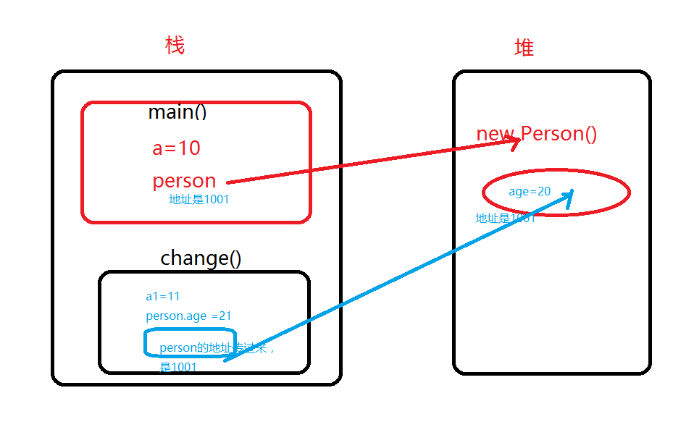

 |  |  | class Person {
 |  |  | int age;
 |  |  | }
 |  |  | public class LearnHeap {
 |  |  | public static void main(String args[]){
 |  |  | int a=10;
 |  |  | Person person = new Person();
 |  |  | person.age =20;

 |  |  | change(a,person);
 |  |  | System.out.println("a="+ a+",and person.age = "+person.age);
 |  |  | }
 |  |  | static void change(int a1, Person person){
 |  |  | a1 = 11;
 |  |  | person.age= 21;
执行完change（）方法，变量a1释放掉，堆里面age被修改为21 |  |  | System.out.println("a1="+ a1+",and age1 = "+person);
 |  |  | }
 |  |  | }

equals |  | hashCode |  | equals
判断对象内容相等 |  | hashcode只有在创建某个类的散列表的时候才有用，需要根据hashcode值确认对象在散列表中的位置

“==”地址相等 |  | HashMap，HashSet，HashTable
相等 |  | 不一定相等
不相等 |  | 必然不等
 |  | 相等 |  | 不一定相等
 |  | 不相等 |  | 不一定不相等

JavaEE
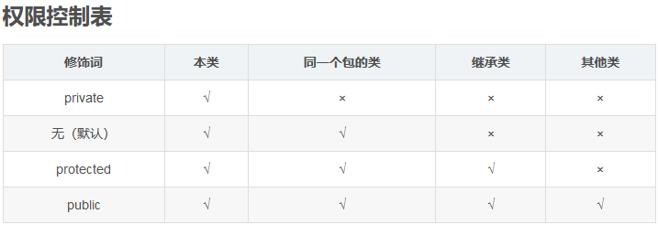

Constants
单独写一个常量类Constants用来保存固定的常量，这些常量在代码调用过程中值又容易发生改变的等等情况，此时不必在代码中修改值，直接在该类中修改即可

枚举-组织常量

在JDK1.5 之前，在Java中定义常量都是public static final TYPE a; 这样的形式。有了枚举，你可以将有关联关系的常量组织起来，使代码更加易读、安全，并且还可以使用枚举提供的方法。
POSTAL_PARCEL("1", "邮政小包分区")

Java8流filter

List<ExpressTransportation> expressTransportations = expressTransportationLimitFacade
.queryAllExpressTransportationList();
if (null != logisticsType)
{
expressTransportations = expressTransportations.stream()
.filter(s -> s.getLogisticsType().contains(logisticsType)).collect(Collectors.toList());
}

domain.setExpressTransportations(expressTransportations);

switch-case
“==”类型，对比if判断，switch效率要高
if (a == 1) ...
else if (a == 2) ...
这样 a 要被读入寄存器两次，1 和 2 分别被读入寄存器一次

注释：
 | 比较长的for循环结束写入
 | } // end for

快捷键
action含路径

jsp onclick/id /直接使用function（）/$()找js
js提供路径
在浏览器页面找到title中文名（或者其他中文关键词），在idea-find in path找jsp
 |  |  |  |  |  | js

 |  |  |  |  |  |  | ALL里面路径找controller位置 |  | return "jsp位置"
 | idea

 | 搜索内容快捷键： | ctrl+N

 | 生成getting： | alt+insert
 |  |  |  |  |  |  | service | serviceImpl | dao层 | dao层impl
 |  |  |  |  |  |  |  |  |  | SqlerRequest request = new SqlerRequest("updatePurchaseOrderByPrimaryKey"); |  | sql.xml
 | idea格式化代码快捷键: |  | Ctrl+Alt+L |  |  |  |  | 传参为空判断：如pager是否为空 |  |  | =方法名

 |  |  |  |  |  |  |  | 调用各种Dao层 |  | 方法setQueryCondition(request, queryCondition)【query为null判断，不允许空字符，各种判断query.setxx、addSqlDataParam】
 | 查看断点： | ctrl+shift+F8 |  | 直接点Java Line Breakpoints 下面断点定位 |  |  |  |  |  | 调用sqlTemplate.query(request,new xxMapper())

 | 查看所有方法被引用： | ctrl+alt+h
 | 查看方法引用 | ctrl+B/ctrl+鼠标左键
 | 查看类被引用： | 右键find Usages/ALT +F7

 | 向下复制代码： | duplicate entire lines设置为CTRL+ALT+↓

 | 代码增加// todo: | 可以在TODO-Current File快速定位

 | 类 local history | revert可以恢复类历史时间点

 | F2 | 快速定位错误

 | Ctrl + Alt +O | 消去不要的包

 | 在某类中点击上面路径就可以在项目路径中定位

 | 反撤销 | ctrl+shift+Z

 | 查找字段全局出现 | ctrl+shift+F |  | 可以标记*xml找到sql语句

 | 前端debug | f12-调试器：找jsp-class,id对应的js打断点 |  |  | f10下一个断点
 |  | 控制台》》输入代码包含元素可以搜索路径，{ }展开代码

 | code-smartFile-->Settings-->Editor-->Code Style-->Java/勾上smart tabs
 |  | 使用快捷键，ctrl+Shift+Alt+L，将会显示格式化范围

 | 自动导包 | file| Editor | General | Auto Import。勾选上 Add unambiguous imports on the fly 和 Optimize imports on the fly (for current project)

 | 查端口pid并杀死 |  | netstat -ano | findstr 8081

 |  |  | taskkill /pid 12860 /f

 | 代码没编译向下运行 |  | build>build project

 | http测试 |  | https://getman.cn/

 | Version Control |  | 可以将不需要上传的代码分类

 | Cannot access nexus in offline mode and the artifact xx has not been downloaded from it before.

 |  |  | 进入Settings-build Tools，把Work offline的勾去除即可。

 | 报红，点开方法进入，定位所在模块，maven clean install

前端
<form id="searchForm" method="post" onsubmit="return search(this)" name="searchForm"
action="${CONTEXT_PATH}transportation/express/search"> |  |  |  |  |  | 生成采购单的action在form上面
<table class="table table-bordered table-condensed">
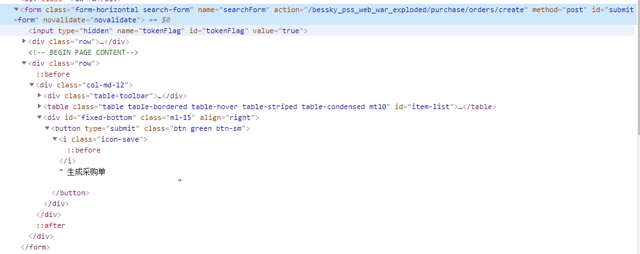
<colgroup>
<col width="5%">
</colgroup>
<tbody>
<tr>
<td class="block-label-td">物流渠道</td>
<td colspan="1">
<app:input classes="form-control input-medium" type="text" name="query.logisticsType"/> |  |  |  |  | app回显input框数据
</td>
</tr>
</tbody>
</table>
<div class="pull-right">
<button type="submit" class="btn btn-sm green ">
<i class="icon-search"></i> 搜索
</button>
<button type="button" class="btn btn-sm btn-default " onclick="resetForm(this);">
<i class="icon-refresh"></i> 重置
</button>
</div>
改成控件代码：
<app:searchform classes="form-inline form-table" id="searchForm"
 |  |  |  | action="${CONTEXT_PATH}transportation/express/search" name="searchForm"
 |  |  |  | pageno="${domain.page.pageNo}" pagesize="${domain.page.pageSize}"
 |  |  |  | totalcount="${domain.page.totalCount}">
 |  | <app:searchitem label="物流渠道">
 |  |  | <app:input classes="input-medium" type="text" name="query.logisticsType" />
 |  | </app:searchitem>
 | </app:searchform>

office
目录：

 | 引用-目录-自动目录

修改目录样式： |  | 引用-目录-自定义目录-修改

字间距：

 | 右键段落左对齐（可在目录标题上面统一修改）

页面宽度：
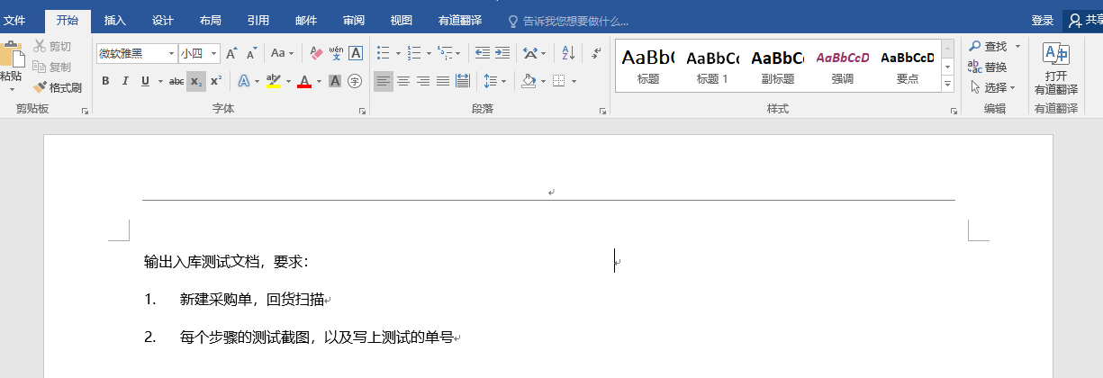
点这里！

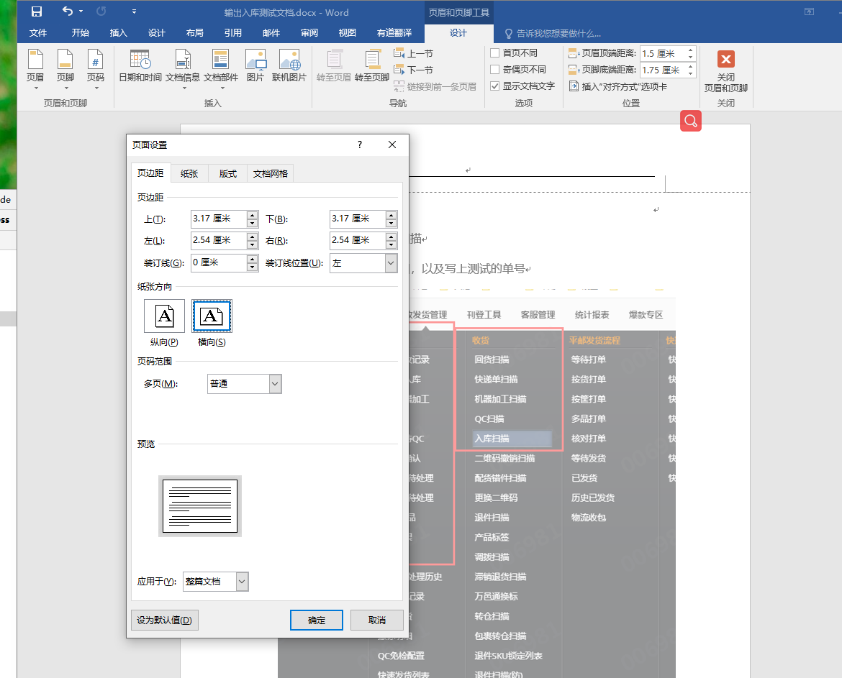
点这里！

输入代码首字母大写取消：

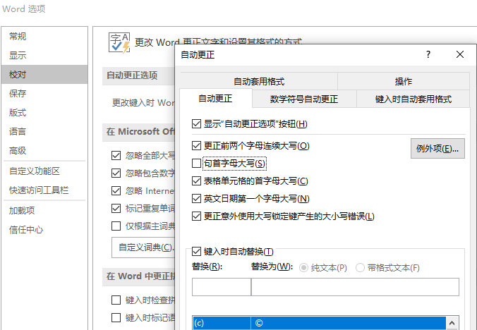

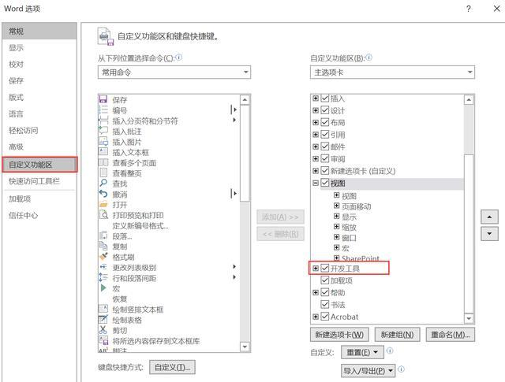
选择多个图片

 |  | Sub 图片边框

 |  | Dim tupian As InlineShape

 |  | Application.ScreenUpdating = True

 |  | For Each tupian In ActiveDocument.InlineShapes

 |  | With tupian.Borders

 |  | .OutsideLineStyle = wdLineStyleSingle

 |  | .OutsideColorIndex = wdGray25

 |  | .OutsideLineWidth = wdLineWidth150pt

 |  | End With

 |  | Next

 |  | Application.ScreenUpdating = False

 |  | End Sub
word去掉回车符
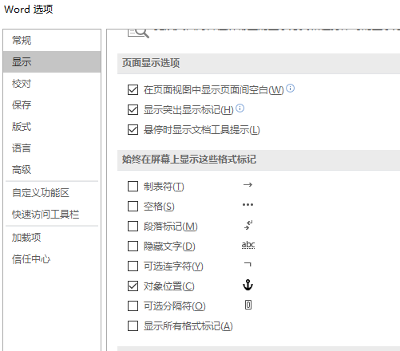

取消自动换行编号
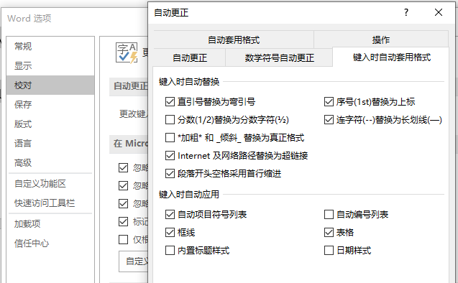

输入法打出ico图标 |  |  | 要简写，如bs,会显示扳手

